DEMOGRAFIA I MERCAT LABORAL
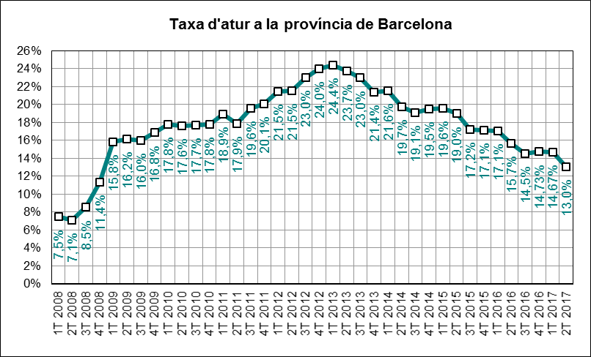
 | INDICADORS DE MOBILITAT I CONJUNTURA 2017

 | ATM Barcelona

Demografia i mercat laboral
 | Període | 2017 | 2016 | variació 2017-2016 |  | Àmbit | Font
 |  |  |  | en xifres absolutes | en %
Població a 1 de gener (milers) | 1gen17 - 1gen16 | 5,518 | 5,489 | 29 | 0.5% | Província | Idescat
Actius (milers) | 2T17-2T16 | 2,782 | 2,804 | -22 | -0.8% | Província | INE (EPA) | g
Ocupats (milers) | 2T17-2T16 | 2,419 | 2,365 | 55 | 2.3% | Província | INE (EPA) | g
Aturats (milers) | 2T17-2T16 | 362 | 439 | -77 | -17.5% | Província | INE (EPA) | f
Taxa d'atur (aturats/actius) | 2T17-2T16 | 13.0% | 15.7% | -2.6 | -16.9% | Província | INE (EPA) | f

INDEX DE PREUS AL CONSUM
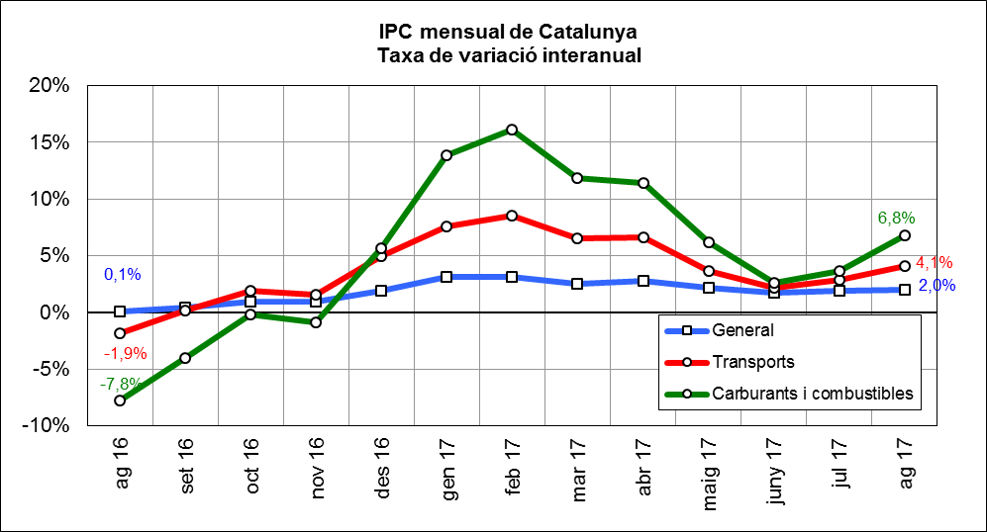
 | INDICADORS DE MOBILITAT I CONJUNTURA 2017

 | ATM Barcelona

Index de preus al consum
 | Període | 2017 | 2016 | variació 2017-2016 |  | Àmbit | Font
 |  |  |  | en xifres absolutes | en %
IPC general Estat | ago17-ago16 | 101.6 | 99.9 | 1.6 | 1.6% | Estat | INE | g
IPC general Catalunya | ago17-ago16 | 102.1 | 100.1 | 2.0 | 2.0% | Catalunya | INE | g
IPC transports Catalunya | ago17-ago16 | 104.5 | 100.4 | 4.1 | 4.1% | Catalunya | INE | g
IPC carburants i combustibles Catalunya | ago17-ago16 | 106.3 | 99.6 | 6.8 | 6.8% | Catalunya | INE | g

PREUS DELS CARBURANTS
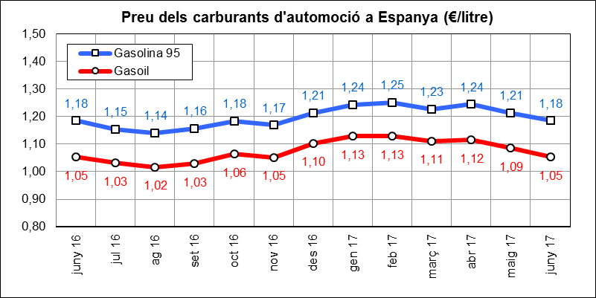
 | INDICADORS DE MOBILITAT I CONJUNTURA 2017

 | ATM Barcelona

Preu del petroli
 | Període | 2017 | 2016 | variació 2017-2016 |  | Àmbit | Font
 |  |  |  | en xifres absolutes | en %
Preu del petroli ($/barril BRENT) | jun17-jun16 | 46.9 | 48.5 | -1.6 | -3.3% | Món | FMI, elaboració indexmundi | f
Preu del petroli (€/barril BRENT) | jun17-jun16 | 41.8 | 43.2 | -1.4 | -3.3% | Món | FMI, elaboració indexmundi | f

Preu de carburants d'automoció
 | Període | 2017 | 2016 | variació 2017-2016 |  | Àmbit | Font
 |  |  |  | en xifres absolutes | en %
Preu de la gasolina 95 I.O. (€/litre) | jun17-jun16 | 1.18 | 1.18 | 0.00 | 0.0% | Estat | CORES | =
Preu del gasoil d'automoció (€/litre) | jun17-jun16 | 1.05 | 1.05 | 0.00 | 0.1% | Estat |  | =

CONSUM I EMISSIONS CARBURANTS
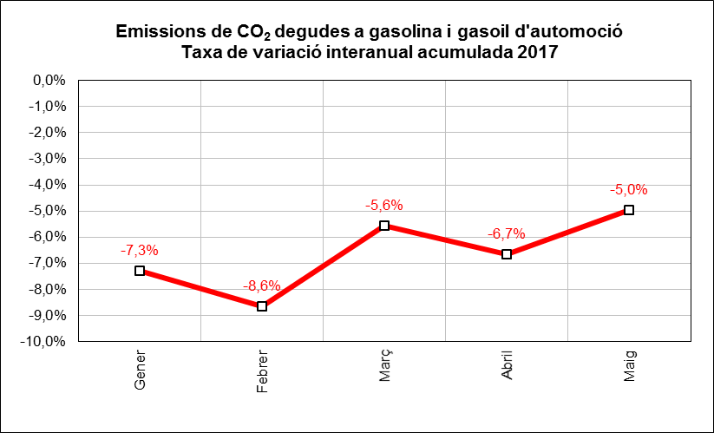
 | INDICADORS DE MOBILITAT I CONJUNTURA 2017

 | ATM Barcelona

Consum i emissions de carburants d'automoció
 | Període | 2017 | 2016 | variació 2017-2016 |  | Àmbit | Font
 |  |  |  | en xifres absolutes | en %
Consum carburants d'automoció (ktep) | maig-juny | 4,911 | 4,637 | 274 | 5.9% | Estat | CORES | g
Consum gasoil (ktep) | maig | 174 | 171 | 3 | 1.8% | Província | ICAEN | g
Consum gasolina (ktep) | maig | 48 | 47 | 1 | 1.9% | Província |  | g
Emissions de CO2 del transport (*) (Tn) | maig | 674,308 | 662,244 | 12,064 | 1.8% | Província |  | g
(*) Gasolina i gasoil

MATRICULACIONS DE VEHICLES
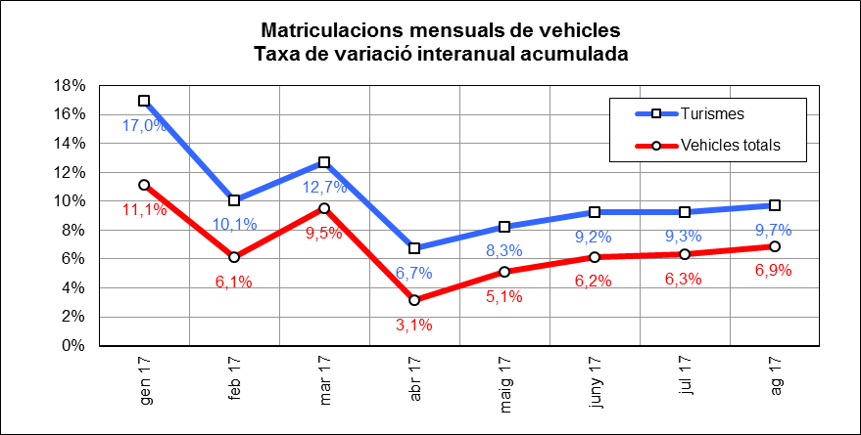
 | INDICADORS DE MOBILITAT I CONJUNTURA 2017

 | ATM Barcelona

Matriculacions de vehicles
 | Període | 2017 | 2016 | variació 2017-2016 |  | Àmbit | Font
 |  |  |  | en xifres absolutes | en %
Turismes | maig-ago | 58,464 | 51,980 | 6,484 | 12.5% | Província | Dirección General de Tráfico | g
Motos i ciclomotors | maig-ago | 13,457 | 13,250 | 207 | 1.6% | Província |  | g
Camions i furgonetes | maig-ago | 8,862 | 8,128 | 734 | 9.0% | Província |  | g
Autobusos | maig-ago | 93 | 65 | 28 | 43.1% | Província |  | g
Altres vehicles | maig-ago | 865 | 614 | 251 | 40.9% | Província |  | g
Vehicles totals | maig-ago | 81,741 | 74,037 | 7,704 | 10.4% | Província |  | g

ALTRES INDICADORS
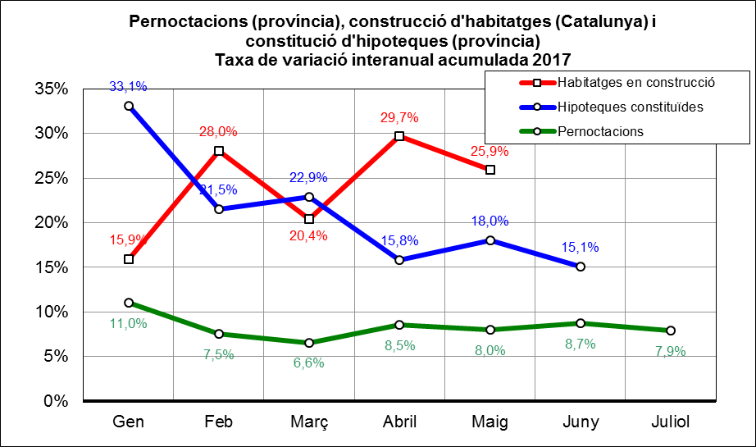
 | INDICADORS DE MOBILITAT I CONJUNTURA 2017

 | ATM Barcelona

Altres indicadors
 | Període | 2017 | 2016 | variació 2017-2016 |  | Àmbit | Font
 |  |  |  | en xifres absolutes | en %
Pernoctacions en hotels | maig-juliol | 10,442,578 | 9,727,402 | 715,176 | 7.4% | Província | INE | g
Habitatges en construcció (visats d'obra) (*) | maig | 1,733 | 1,521 | 212 | 13.9% | Catalunya | Idescat | g
Hipoteques constituïdes (milers d'Euros) | maig-juny | 1,490,512 | 1,310,589 | 179,923 | 13.7% | Província | INE | g
(*) Nombre de nous habitatges que està previst construir o rehabilitar, en base als visats de direcció d'obra.

MOBILITAT VIATGERS
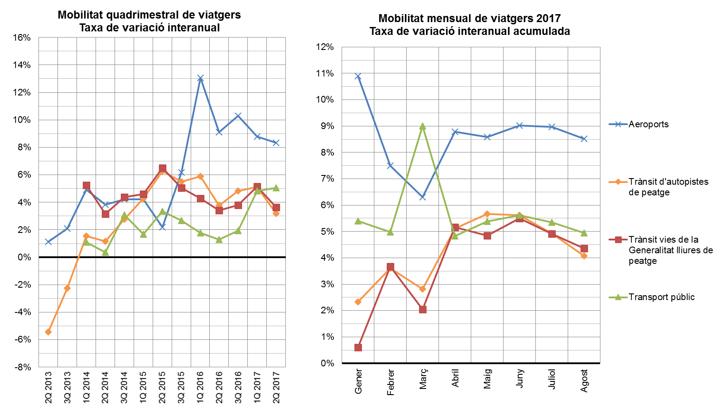
INDICADORS DE MOBILITAT I CONJUNTURA 2017

ATM Barcelona

MOBILITAT (no llarg recorregut)
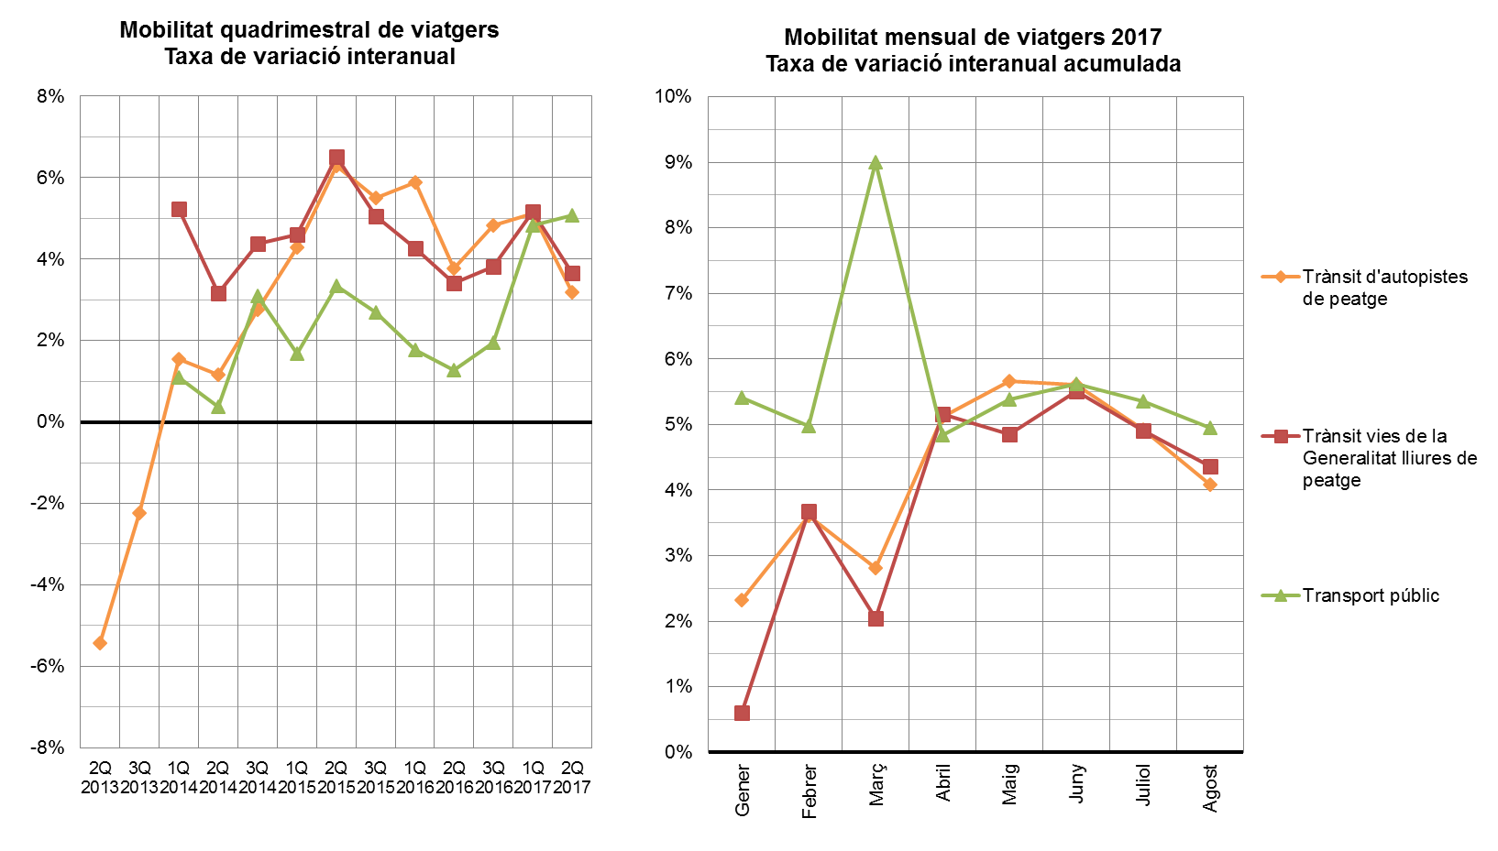
INDICADORS DE MOBILITAT I CONJUNTURA 2017

ATM Barcelona

TAXA VARIACIÓ MERCADERIES
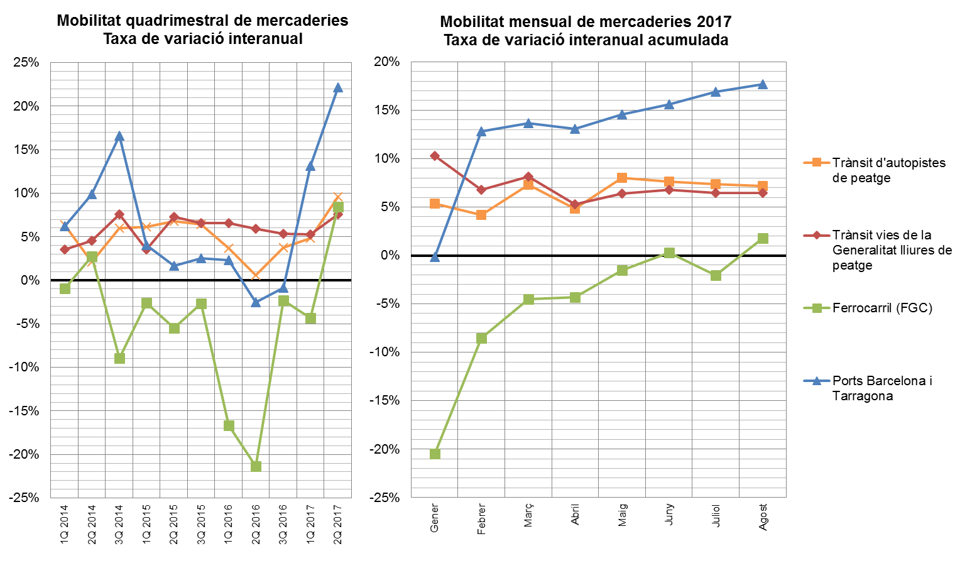
7INDICADORS DE MOBILITAT I CONJUNTURA 2017

ATM Barcelona

